Sheet1
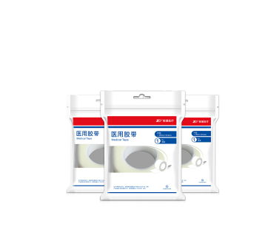
喀什市第十二中学采购清单

序号 | 名称 | 规格 | 单位 | 数量 | 单价 | 金额 | 备注
1 | 身高坐高器 | 测量范围：身高60-200CM,坐高：40-120CM | 个 | 1 | 253 | 253
2 | 自动血压计 | 自动血压计 | 个 | 1 | 138 | 138
3 | 血糖试纸 | 血糖试纸 | 盒 | 4 | 23 | 92
4 | 血糖针 | 血糖针 | 个 | 4 | 10.35 | 41.4
5 | 医用胶布 | 医用胶布 | 个 | 10 | 2.3 | 23
6 | 纱布 | 医用无菌纱布，10片/包 | 包 | 10 | 3.45 | 34.5
7 | 创可贴 | 100片/盒 | 盒 | 10 | 5.75 | 57.5
8 | 棉签 | 医用无菌 | 包 | 5 | 2.875 | 14.375
9 | 云南白药喷雾 | 85+30g | 盒 | 10 | 57.5 | 575
10 | 止血药 |  | 瓶 | 10 | 17.25 | 172.5
11 | 医用绵 | 10片/袋 | 袋 | 5 | 3.45 | 17.25
12 | 电子体重秤 | 钢化玻璃 | 个 | 1 | 63.25 | 63.25
合计 |  |  |  |  |  | 1481.775

